Sheet1
Test Case ke - | Input | Output yang diharapkan | Sesuai (ya / tidak)
 | Daftar pengukuran suhu mesin (array bertipe data double) | Tampilan
1 | {35, 27,4, 43,5, 54,8} | 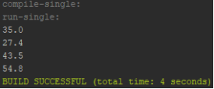 | ya
2 | {41,5, 40,4, 24,7, 39,1, 35,2, 43} | 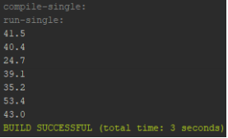 | ya
3 | {22,6, 55, 49,4, 40,6, 45,2, 19,6, 54} | 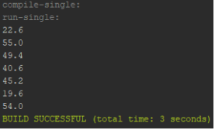 | ya
4 | {26,8, 41,8, 47,3, 20,9, 43,7} | 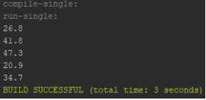 | ya
5 | {19,6, 39,8, 49,7, 31,1, 55,2, 45,2, 41,8} | 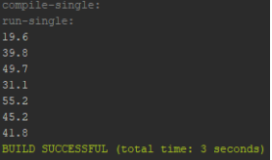 | ya

